Feuil1
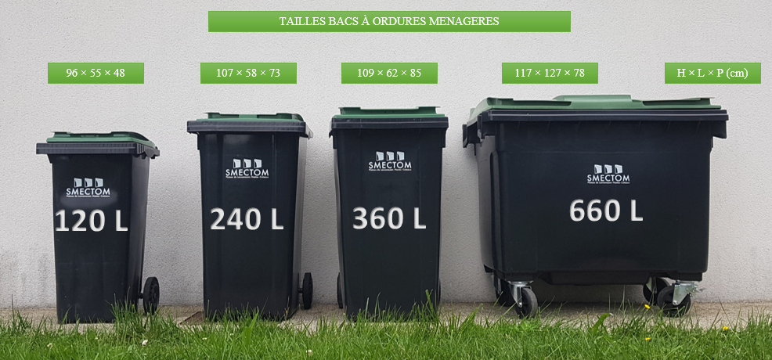
 |  |  | SIMULATEUR DE CALCUL REDEVANCE SPECIALE


 |  |  | Cases à remplir
 | Légende |  | Résultats
 |  |  | Cases à cocher
 |  |  | Total RS facturé

 | Pour vous aider à remplir ce simulateur, vous trouverez en fin de page un rappel sur les volumes des conteneurs.
 | La réduction de l'abonnement au prorata du temps d'ouverture ne sera prise en compte que si l'établissement ferme au minimum deux mois consécutifs.

 | Bac vert (Ordures Ménagères)

 | ABONNEMENT LIE AU VOLUME |  |  |  | TARIF LIÉ A VOTRE CONSOMMATION
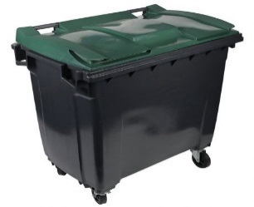 | Volume Total (en Litres) | Nombre de mois d'ouverture de votre établissement sur l'année | Abonnement (en fonction du volume) | + | Prix au litre collecté | Nombre de présentation à la collecte / an | = | Total prix à l'année
 |  |  | - € |  | 0.0635 € |  |  | - €

 | Bac Jaune (Déchets recyclables)

 | ABONNEMENT LIE AU VOLUME |  |  |  | TARIF LIÉ A VOTRE CONSOMMATION
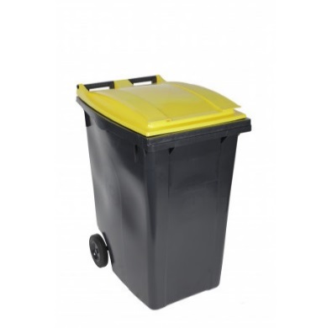 | Volume Total (en Litres) | Nombre de mois d'ouverture de votre établissement sur l'année | Abonnement (en fonction du volume) | + | Prix au litre collecté | Nombre de présentation à la collecte / an | = | Total prix à l'année
 |  |  | - € |  | 0.0313 € |  |  | - €

 | Bac Bleu (Déchets Cartons)

 | ABONNEMENT LIE AU VOLUME |  |  |  | TARIF LIÉ A VOTRE CONSOMMATION
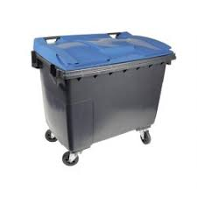 | Volume Total (en Litres) | Nombre de mois d'ouverture de votre établissement sur l'année | Abonnement | + | Prix au litre collecté | Nombre de présentation à la collecte / an | = | Total prix à l'année
 |  |  | - € |  | 0.0080 € |  |  | - €


 |  |  |  |  |  | Total RS (avant abattement de la TEOM) |  |  | - €

 |  |  |  |  |  |  |  |  | 1

 |  |  |  |  |  | Montant de la TEOM (année n-1) à déduire

 |  |  |  |  |  |  |  |  | 3
 |  |  |  |  |  | Total RS facturé |  |  | - €

 |  |  | Rappel des différents volumes

